履歴書
履 歴 書 |  |  |  | 2026年 3月 30日
 |  |  |  |  |  | 年 | 月 | 資 格 ・ 免 許

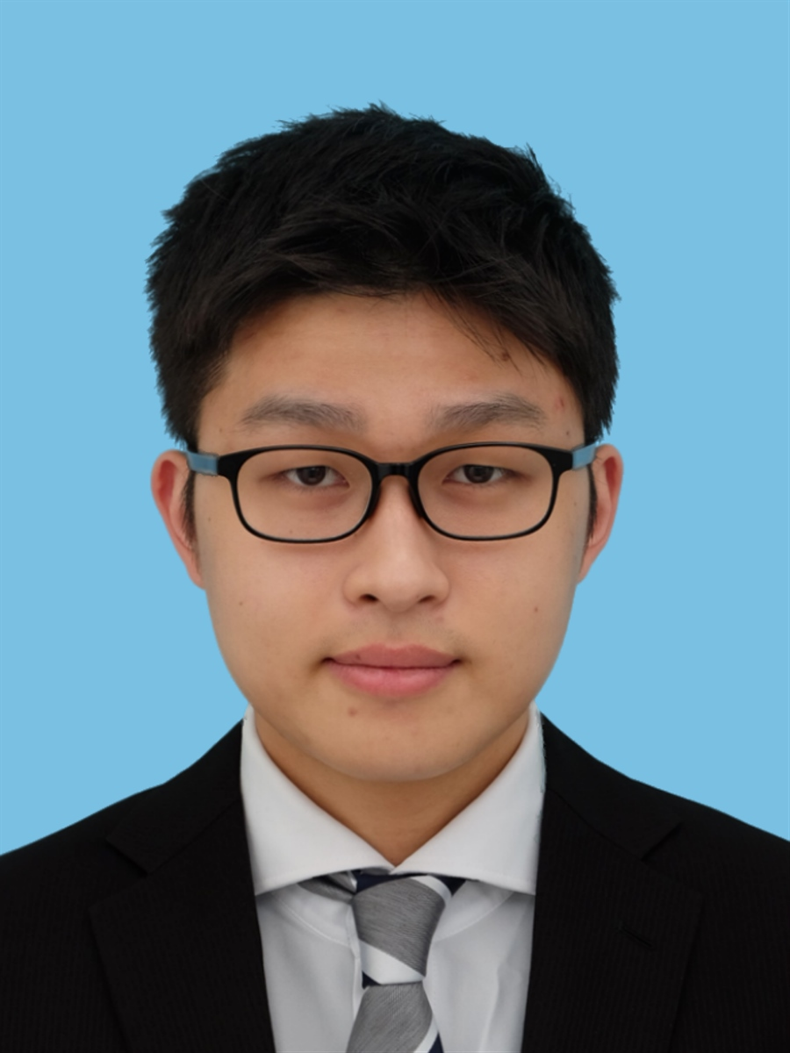
ふりがな |  | いしもり こうだい |  | 男

氏 名 |  | 石森 虹大 |  | 印鑑

2006年 8月 15日生 (満 １９ 歳)
 |  |  |  |  |  | 使 用 P C |  | Windows

ふりがな |  | かながわけんよこはましつるみくやこう |  |  | TEL（090)6487ー 0777 | 使 用 ソ フ ト |  | Microsoft office (Word / Excel / PowerPoint/Visual Studio2022)

現 住 所 |  | 〒 230-0001 神奈川県横浜市鶴見区矢向4-1-11 |  |  | Email（pc）
 |  |  |  |  | 125cr0001@tokyo.amg.ac.jp |  |  | Unreal Engine5
 |  |  |  |  |  | 得意科目・分野 |  | C言語 C++・ユーザー体験(UX)
ふりがな
連 絡 先 |  | 同上 |  |  | Email（携帯）
 |  |  |  |  | kohdai0815@gmail.com | 希 望 職 種 |  | プログラマー

 |  |  |  |  |  | 志 望 動 機 ・ 自 己 P R 等
年 | 月 |  | 学 歴 ・ 職 歴 |  |  | 私は企画初期から制作に深く携われる貴社の環境であれば、私の長所を最大限に
 |  |  | 学歴 |  |  | 発揮できると考え、志望いたしました。私の長所は「没入感向上のために、
2022 | 3 |  | 横浜市立 矢向中学校 卒業 |  |  | 細かいところまでこだわり抜く姿勢」です。仕様を作るだけでなくもう一段上げる
2022 | 4 |  | 神奈川県立 新羽高校 普通科 入学 |  |  | 工夫をするために自分からチームに相談してUIのアニメーションや
2023 | 11 | 11 | 学校法人角川ドワンゴ学園S高等学校 転校 |  |  | イージングを使った演出などを作成しました。その結果、ユーザーから「楽しい」や
2025 | 3 | 3 | 学校法人角川ドワンゴ学園S高等学校 卒業 |  |  | 「ワクワクする」と高い評価を頂くことができました。入社後は、
2025 | 4 |  | アミューズメントメディア総合学院 ゲームクリエイター学科 入学 |  |  | 「ドラゴンクエスト7 Reimagined」の見せる技の演出やバトル中のコマンド選択と
2027 | 3 |  | アミューズメントメディア総合学院 ゲームクリエイター学科 卒業見込 |  |  | いったUIの手触りなど、細部まで遊び心を詰め込んだ体験づくりに貢献したいです。

 |  |  |  |  |  | 現住所からの通勤時間 |  | 転居の予定 | 扶養家族数 | 配偶者 | 配偶者の扶養義務
 |  |  | 職歴 |  |  | 約 1時間 00分 |  | 有 ・ 無 | （配偶者除く） 0 人 | 有 ・ 無 | 有 ・ 無

2023 | 8 |  | カワスイ 川崎水族館 アルバイト入社 |  |  | 保護者（本人が未成年の場合のみ記入してください）
 |  |  |  |  |  | ふりがな いしもり いくこ |  |  | ふりがな かながわけんよこはましつるみくやこう
 |  |  | 飲食チーム 配属 キッチン、ホール従事 |  |  | 氏名 |  |  | 連絡先 〒 230-0001
 |  |  |  |  |  | 石森 郁子 |  |  | 神奈川県横浜市鶴見区矢向4-1-11
2025 | 12 |  | カワスイ 川崎水族館 退社 |  |  | 電話番号 （080）3015 ー 9375 |  |  |  | 留守番電話 有 ・ 無

2025 | 12 |  | namcoラゾーナ川崎店 アルバイト入社 |  |  | 備考欄
 |  |  | アミューズメントチームにて、接客業に従事 |  |  | 貴社の規定に従います。
 |  |  | 以上 |  |  | 連絡先は、携帯メールアドレスにお願いいたします。

